상품제안서
마스크 목걸이 (맞춤제작) | 상품코드: F16242

 |  |  |  |  |  |  | 02-412-0044 | www.easy1.co.kr
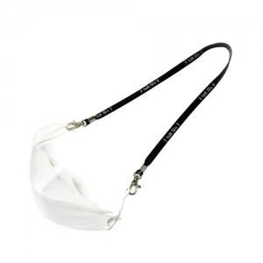 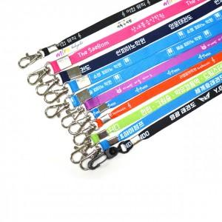 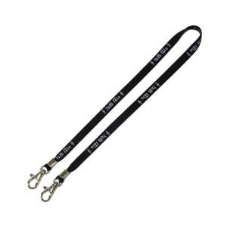

【상세/제작정보】 | 맞춤 제작형 마스크 목걸이! 분실방지 목걸이줄로 편리한 생활~

【인쇄/포장옵션】 | 실크, 풀칼라 / OPP(비닐)

【공급단가】 | 수량 | 100~ | 300~ | 500~ | 1,000~ | 3,000~
*VAT별도 | 튜브사 실크 | 1,880원 | 1,500원 | 1,300원 | 1,080원 | 950원
 | 헤링본똑딱이 | 1,880원 | 1,500원 | 1,300원 | 1,080원 | 950원
 | 폴리 전사 | 2,380원 | 1,750원 | 1,650원 | 1,250원 | 1,150원

【상품 URL】 | https://dev.easy1.co.kr:443/src/goods_detail.php?gdno=16242

